상품제안서
[JP] 따뜻한 프리미엄 목온열기 (4단계 온도 조절 / 보조배터리 ) | 상품코드: F20710

 |  |  |  |  |  |  | 02-412-0044 | www.easy1.co.kr
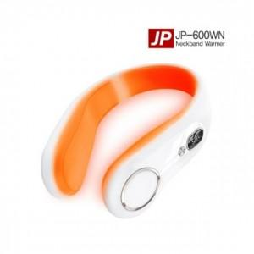

【상세/제작정보】

【인쇄/포장옵션】 | 레이저 / 포장지포장

【공급단가】 | 수량 | 50~ | 100~ | 500~ | 1,000~ | 2,000~
*VAT별도 | 단가 | 21,580원 | 21,240원 | 20,750원 | 19,920원 | 19,090원

【상품 URL】 | https://dev.easy1.co.kr:443/src/goods_detail.php?gdno=20710

